BG009
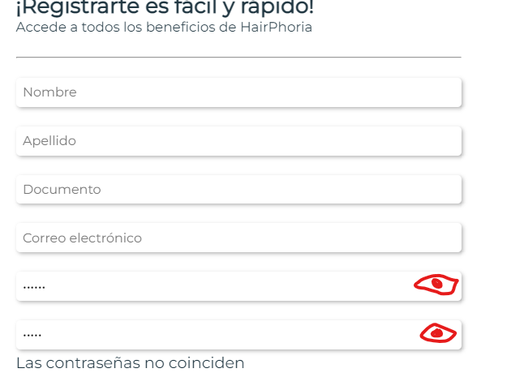 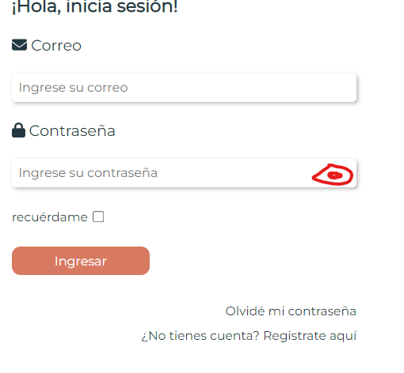
COD | BG005
TITULO | Seguridad campo contraseña
REPORTADO POR: | Yohana Zapata
FECHA REPORTE: | 2023-06-02
SO/ NAVEGADOR: | Windows 11 / Google Chrome
ASIGNADO A: | Gonzalo Volante
PRIORIDAD | Alta

Descripción
La contraseña al ser unica debe contener una fuerte seguridad, por lo que debe contener variado formato de registro, como caracteres especiales, numeros y letras mayusculas y minusculas, adicional este campo debe contener un ojito que permita visualizar al usuario si lo prefiere cuando la esta ingresando para evitar errores.

pasos para reproducción
1. Ingresar a la aplicación. 2. Dar clic en registro de usuario y/o inicio de sesión.

Resultado esperado
Que la contraseña solicite un formato especial al registrar usuario y/o logeo, de igual forma que un ojito al dar clic sobre elpermita la visualizacion solo al usuario que se esta registrando o logeando.

Resultado Actual
El campo contraseña permite registrar usuario sin solicitar formato especial, tampoco posee un ojito para que el usuario pueda visualizar la contraseña y evitar errores.

Impresión de plantilla

BG008
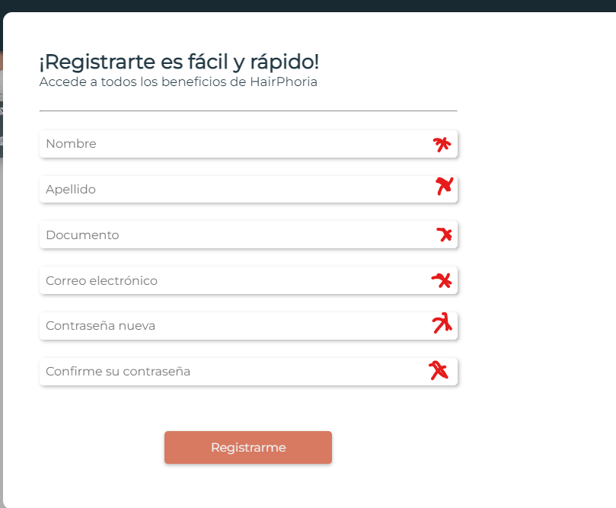 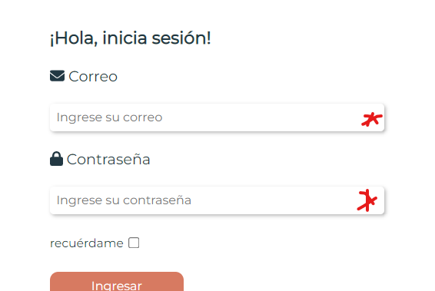
COD | BG005
TITULO | Asteriscos de campos obligatorios en formularios
REPORTADO POR: | Yohana Zapata
FECHA REPORTE: | 2023-06-02
SO/ NAVEGADOR: | Windows 11 / Google Chrome
ASIGNADO A: | Gonzalo Volante
PRIORIDAD | Alta

Descripción
En los formularios de registro e inicio de sesión debe haber unos asteriscos de campos obligatorios.

pasos para reproducción
1. Ingresar a la aplicación. 2. Dar clic en registro de usuario y/o inicio de sesión.

Resultado esperado
Que los formularios contengas asteriscos para que el usuario visualmente ya sepa que son obligatorios.

Resultado Actual
Los formularios no tienen asteriscos para especificar que son obligatorios

Impresión de plantilla

BG006
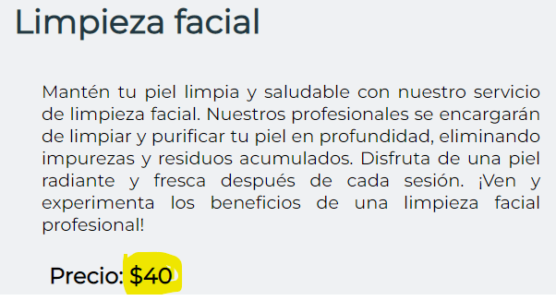
COD | BG005
TITULO | Precio de servicios es ambiguo
REPORTADO POR: | Yohana Zapata
FECHA REPORTE: | 2023-06-02
SO/ NAVEGADOR: | Windows 11 / google chrome
ASIGNADO A: | Gonzalo Volante
PRIORIDAD | Alta

Descripcion
Se observa en la descripcion de los servicios el precio que no se especifica el valor real, pues tiene un signo de pesos pero no es coherente ya que muchos paises utilizan este signo para manejar su moneda.

pasos para reproduccion
1. Ingresar a la aplicación. 2. Seleccionar una categoria. 3. Dar clic sobre la categoria. 4. seleccionar un producto u dar clic sobre el.

Resultado esperado
Al seleccionar el producto queremos ver el valor real acorde al servicio y que nos especifique la moneda.

Resultado Actual
Se observa en la descripcion de los servicios el precio que no se especifica el valor real, pues tiene un signo de pesos pero no es coherente ya que muchos paises utilizan este signo para manejar su moneda.

Impresión de plantilla

BG005
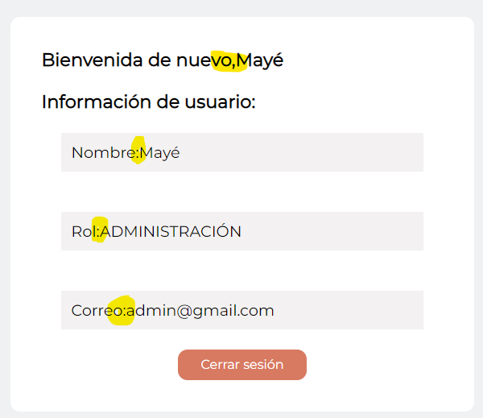
COD | BG005
TITULO | Espacios en pantalla de bienvenida usuario logeado
REPORTADO POR: | Yohana Zapata
FECHA REPORTE: | 2023-06-02
SO/ NAVEGADOR: | Windows 11 / google chrome
ASIGNADO A: | Gonzalo Volante
PRIORIDAD | Alta

Descripcion
La pantalla de bienvenida cuando un usuario se logea muestra una lectura personalizada que debe tener unos espacios entre el dato solicitado y los datos del usuario.

pasos para reproduccion
1. Ingresar a la pagina web. 2. Dar clic en inicio de sesion. 3. Diligenciar los datos. 4. Aparace el recuadro de bienvenida.

Resultado esperado
Que aparezca en la ventana de bienvenida los datos y que estos tengan un espacios.

Resultado Actual
No cuenta con espacios entre los datos del formulario y los datos del usuario.

Impresión de plantilla

BG004
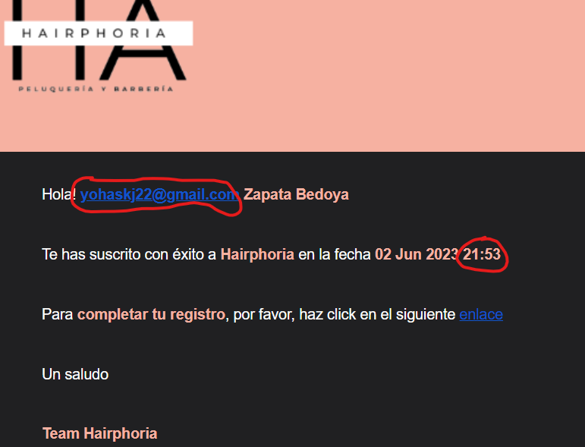
COD | BG004
TITULO | Correo de validacio registro usuario nuevo
REPORTADO POR: | Yohana Zapata
FECHA REPORTE: | 2023-06-02
SO/ NAVEGADOR: | Windows 11 / google chrome
ASIGNADO A: | Gonzalo Volante
PRIORIDAD | Alta

Descripcion
Al registrarse como nuevo usuario se recibe un correo para autenticarse como usuario, no esta mostrardo los datos esperados.

pasos para reproduccion
1. Ingresar al sitio web. 2. Dar clic sobre el formulario de registro 3. diligenciar formulario. . Dar clic en registrarme 5. Ingresar al correo electronico que se registro en el formulario. 6. Abrir correo en bandeja recibido de Hairphoria.

Resultado esperado
Llegue un correo que muestre el nombre del usuario con los datos de fecha y hora actualizado, con ello el link de validacion de usuario.

Resultado Actual
Al resivir el correo llega y nos muestra el correo en vez del nombre del usuario, al igual que la hora incorrecta.

Impresión de plantilla

BG003
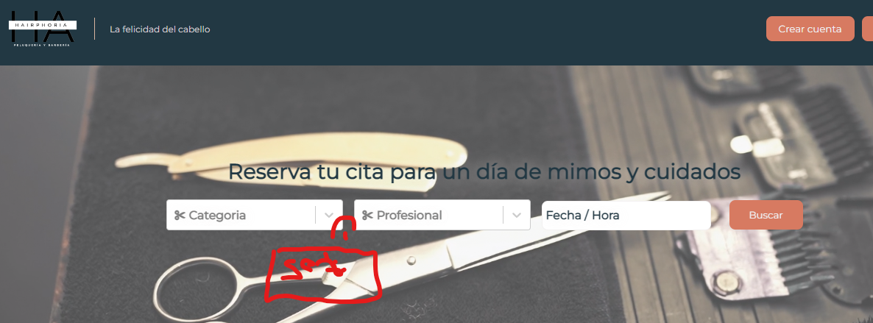
COD | BG003
TITULO | Buscador no tiene el filtro de servicio para realizar reserva
REPORTADO POR: | Yohana Zapata
FECHA REPORTE: | 2023-05-31
SO/ NAVEGADOR: | Windows 11 / google chrome
ASIGNADO A: | Nayelly Pantoja
PRIORIDAD | Alta

Descripcion
En el buscador no existe la opcion de filtrar los servicios que ofrece la categoria para realizar la reserva.

pasos para reproduccion
1. Abrir la aplicacion en http://localhost:5173/ 2. se muestra la pagina de inicio.

Resultado esperado
En la parte del buscador, cuando elegimos la categoria deberia estar el filtro de servicios para elegir el que se va a reservar.

Resultado Actual
No existe en el buscador la parte de servicios que tiene la categoria que se elige para reservar.

Impresión de plantilla

BG002
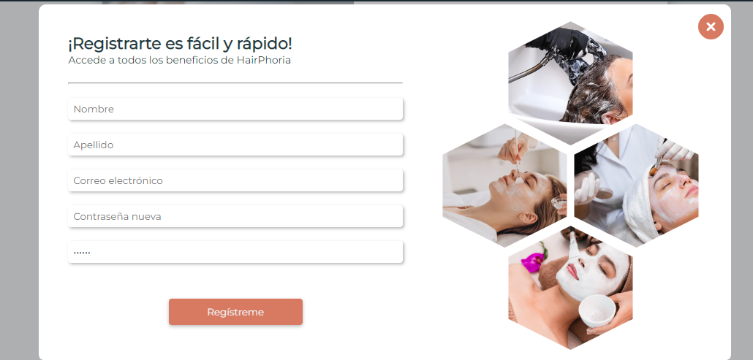
COD | BG002
TITULO | Redirigir a pagina principal despues de registro de usuario
REPORTADO POR: | Yohana Zapata
FECHA REPORTE: | 2023-05-31
SO/ NAVEGADOR: | Windows 11 / google chrome
ASIGNADO A: | Nayelly Pantoja
PRIORIDAD | Alta

Descripcion
Despues de registro de usuario no nos redirige a la pagina de inicio, se queda alli mostrando el formulario de registro.

pasos para reproduccion
1. Abrir laaplicacion en http://localhost:5173/ 2. En la parte superior derecha dar clic en crear cuenta 3. Ingresar los datos 4. clic en boton registrarme

Resultado esperado
Cuando se realice el registro automaticamente nos redirija a la pagina de inicio de la aplicación.

Resultado Actual
Despues de registrarnos sale el aviso de registro exitoso y nos muestra nuevamente el formulario vacio, donde debemos quitarlo con la x del mismo.

Impresión de plantilla

BG001
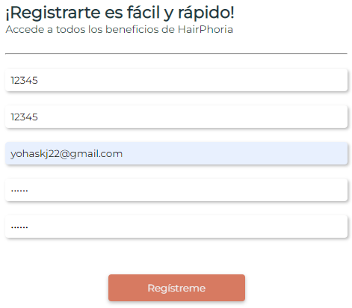
 | BG001
TITULO | Validacion de campos de registro usuario
REPORTADO POR: | Yohana Zapata
FECHA REPORTE: | 2023-05-31
SO/ NAVEGADOR: | Windows 11 / google chrome
ASIGNADO A: | Nayelly Pantoja
PRIORIDAD | Alta

Descripcion
Los campos de registrar usuario, en los datos de nombre y apellido permite formato de numeros, donde solo deberia de aceptar letras.

pasos para reproduccion
1. Abrir laaplicacion en http://localhost:5173/ 2. En la parte superior derecha dar clic en crear cuenta 3. Ingresar los datos

Resultado esperado
Que al ingresar numeros en el campo de nombre y apellido se muestre un aviso en rojo que diga que "no se permiten numeros".

Resultado Actual
Estos dos camor permite ingresar formato diferente a letras sin mostar el aviso y permite registrar el usuario.

Impresión de plantilla

